Ex5-001
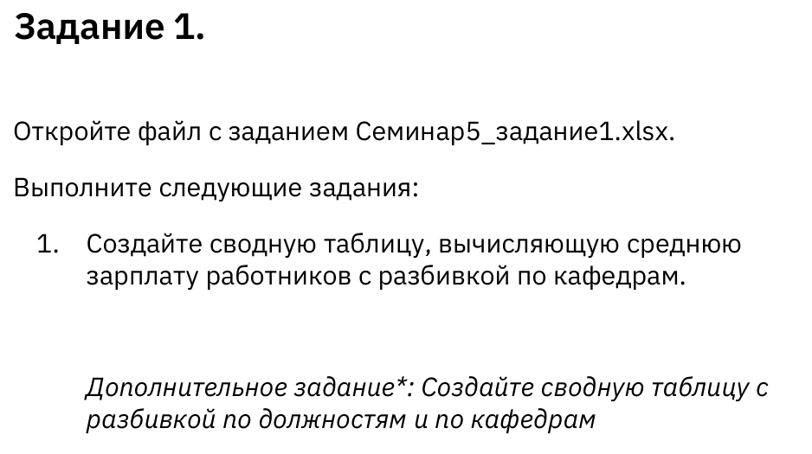

ID | Код кафедры | Код должности | Зарплата | Командировочные расходы
1 | 2 | 1 | 58,947 ₽ | 1,150 ₽
2 | 4 | 4 | 104,403 ₽ | 1,381 ₽
3 | 6 | 4 | 115,221 ₽ | 1,960 ₽ | Код кафедры | Название
4 | 2 | 4 | 98,668 ₽ | 1,783 ₽ | 1 | Бухгалтерский учет
5 | 2 | 3 | 84,129 ₽ | 1,991 ₽ | 2 | Бизнес
6 | 2 | 5 | 115,277 ₽ | 1,944 ₽ | 3 | Финансы
7 | 1 | 4 | 148,659 ₽ | 1,831 ₽ | 4 | Маркетинг
8 | 5 | 2 | 74,654 ₽ | 1,189 ₽ | 5 | Менеджмент
9 | 2 | 4 | 116,806 ₽ | 1,738 ₽ | 6 | Аналитика
10 | 1 | 3 | 107,404 ₽ | 1,377 ₽
11 | 6 | 2 | 68,546 ₽ | 1,915 ₽ | Код должности | Уровень
12 | 3 | 2 | 89,697 ₽ | 1,397 ₽ | 1 | Лектор
13 | 6 | 3 | 76,179 ₽ | 1,823 ₽ | 2 | Лаборант
14 | 1 | 1 | 95,353 ₽ | 1,735 ₽ | 3 | Ассистент профессора
15 | 2 | 1 | 57,995 ₽ | 1,921 ₽ | 4 | Приглашенный профессор
16 | 5 | 1 | 70,659 ₽ | 1,135 ₽ | 5 | Профессор
17 | 3 | 5 | 151,566 ₽ | 1,846 ₽
18 | 6 | 3 | 99,533 ₽ | 1,038 ₽
19 | 3 | 5 | 161,347 ₽ | 1,428 ₽
20 | 6 | 5 | 115,322 ₽ | 1,303 ₽
21 | 6 | 4 | 92,785 ₽ | 1,365 ₽
22 | 2 | 3 | 89,567 ₽ | 1,989 ₽
23 | 3 | 1 | 93,620 ₽ | 1,336 ₽
24 | 2 | 1 | 67,907 ₽ | 1,427 ₽
25 | 5 | 2 | 86,755 ₽ | 1,875 ₽
26 | 1 | 1 | 91,688 ₽ | 1,579 ₽
27 | 3 | 2 | 114,255 ₽ | 1,011 ₽
28 | 6 | 2 | 84,049 ₽ | 1,813 ₽
29 | 4 | 4 | 107,382 ₽ | 1,718 ₽
30 | 5 | 3 | 96,822 ₽ | 1,997 ₽
31 | 4 | 4 | 99,252 ₽ | 1,285 ₽
32 | 3 | 3 | 104,213 ₽ | 1,291 ₽
33 | 5 | 4 | 121,471 ₽ | 1,270 ₽
34 | 6 | 1 | 53,845 ₽ | 1,076 ₽
35 | 2 | 1 | 80,750 ₽ | 1,504 ₽
36 | 5 | 3 | 81,230 ₽ | 1,686 ₽
37 | 1 | 4 | 123,309 ₽ | 1,795 ₽
38 | 1 | 1 | 93,479 ₽ | 1,234 ₽
39 | 3 | 5 | 147,953 ₽ | 1,090 ₽
40 | 6 | 5 | 114,110 ₽ | 1,365 ₽
41 | 6 | 3 | 95,103 ₽ | 1,906 ₽
42 | 2 | 5 | 141,258 ₽ | 1,462 ₽
43 | 2 | 4 | 112,401 ₽ | 1,996 ₽
44 | 5 | 2 | 81,119 ₽ | 1,153 ₽
45 | 2 | 3 | 108,763 ₽ | 1,647 ₽
46 | 1 | 4 | 146,871 ₽ | 1,458 ₽
47 | 3 | 5 | 149,673 ₽ | 1,250 ₽
48 | 6 | 5 | 116,557 ₽ | 1,461 ₽
49 | 4 | 2 | 87,861 ₽ | 1,001 ₽
50 | 5 | 2 | 72,575 ₽ | 1,548 ₽
51 | 3 | 5 | 137,427 ₽ | 1,693 ₽
52 | 4 | 5 | 130,957 ₽ | 1,383 ₽
53 | 2 | 3 | 82,094 ₽ | 1,665 ₽
54 | 4 | 5 | 141,319 ₽ | 1,650 ₽
55 | 3 | 5 | 137,701 ₽ | 1,198 ₽
56 | 4 | 3 | 109,201 ₽ | 1,974 ₽
57 | 3 | 4 | 136,890 ₽ | 1,289 ₽
58 | 5 | 4 | 114,882 ₽ | 1,657 ₽
59 | 5 | 2 | 77,612 ₽ | 1,556 ₽
60 | 6 | 5 | 126,160 ₽ | 1,722 ₽
61 | 4 | 5 | 127,722 ₽ | 1,410 ₽
62 | 1 | 1 | 89,991 ₽ | 1,545 ₽
63 | 5 | 1 | 64,472 ₽ | 1,418 ₽
64 | 6 | 3 | 83,015 ₽ | 1,776 ₽
65 | 3 | 1 | 97,318 ₽ | 1,563 ₽
66 | 5 | 3 | 82,686 ₽ | 1,477 ₽
67 | 3 | 3 | 101,120 ₽ | 1,717 ₽
68 | 4 | 2 | 82,451 ₽ | 1,353 ₽
69 | 6 | 4 | 108,674 ₽ | 1,403 ₽
70 | 5 | 1 | 67,770 ₽ | 1,916 ₽
71 | 6 | 5 | 113,495 ₽ | 1,918 ₽
72 | 1 | 2 | 104,610 ₽ | 1,342 ₽
73 | 5 | 1 | 66,034 ₽ | 1,787 ₽
74 | 5 | 2 | 92,574 ₽ | 1,456 ₽
75 | 4 | 5 | 120,304 ₽ | 1,399 ₽
76 | 2 | 4 | 115,362 ₽ | 1,177 ₽
77 | 3 | 2 | 105,343 ₽ | 1,032 ₽
78 | 2 | 1 | 57,670 ₽ | 1,501 ₽
79 | 1 | 2 | 91,844 ₽ | 1,102 ₽
80 | 3 | 1 | 97,437 ₽ | 1,083 ₽
81 | 6 | 1 | 56,020 ₽ | 1,390 ₽
82 | 5 | 1 | 63,531 ₽ | 1,699 ₽
83 | 3 | 4 | 117,854 ₽ | 1,331 ₽
84 | 2 | 5 | 120,005 ₽ | 1,026 ₽
85 | 5 | 3 | 95,595 ₽ | 1,859 ₽
86 | 3 | 1 | 97,754 ₽ | 1,080 ₽
87 | 4 | 4 | 123,970 ₽ | 1,239 ₽
88 | 4 | 4 | 111,826 ₽ | 1,038 ₽
89 | 1 | 2 | 94,196 ₽ | 1,011 ₽
90 | 2 | 5 | 123,678 ₽ | 1,882 ₽
91 | 4 | 3 | 104,606 ₽ | 1,504 ₽
92 | 2 | 3 | 86,250 ₽ | 1,225 ₽
93 | 4 | 4 | 116,191 ₽ | 1,798 ₽
94 | 6 | 4 | 116,698 ₽ | 1,180 ₽
95 | 4 | 5 | 125,449 ₽ | 1,051 ₽
96 | 4 | 2 | 65,513 ₽ | 1,183 ₽
97 | 1 | 3 | 129,839 ₽ | 1,297 ₽
98 | 5 | 1 | 55,960 ₽ | 1,808 ₽
99 | 6 | 3 | 98,656 ₽ | 1,858 ₽
100 | 2 | 4 | 101,275 ₽ | 1,372 ₽
101 | 5 | 2 | 87,880 ₽ | 1,691 ₽
102 | 4 | 1 | 70,087 ₽ | 1,733 ₽
103 | 5 | 3 | 86,690 ₽ | 1,242 ₽
104 | 5 | 4 | 96,858 ₽ | 1,248 ₽
105 | 1 | 5 | 140,375 ₽ | 1,662 ₽
106 | 4 | 5 | 140,792 ₽ | 1,321 ₽
107 | 1 | 2 | 117,802 ₽ | 1,832 ₽
108 | 4 | 1 | 68,919 ₽ | 1,429 ₽
109 | 1 | 2 | 112,389 ₽ | 1,241 ₽
110 | 3 | 1 | 82,400 ₽ | 1,406 ₽
111 | 6 | 2 | 60,497 ₽ | 1,884 ₽
112 | 5 | 3 | 94,502 ₽ | 1,016 ₽
113 | 5 | 5 | 144,600 ₽ | 1,492 ₽
114 | 6 | 2 | 87,817 ₽ | 1,243 ₽
115 | 5 | 5 | 127,098 ₽ | 1,632 ₽
116 | 2 | 4 | 100,998 ₽ | 1,746 ₽
117 | 6 | 2 | 87,792 ₽ | 1,433 ₽
118 | 6 | 1 | 54,653 ₽ | 1,815 ₽
119 | 3 | 4 | 120,948 ₽ | 1,359 ₽
120 | 5 | 4 | 119,534 ₽ | 1,886 ₽
121 | 5 | 3 | 105,879 ₽ | 1,572 ₽
122 | 2 | 2 | 78,018 ₽ | 1,191 ₽
123 | 3 | 3 | 122,556 ₽ | 1,897 ₽
124 | 1 | 4 | 149,724 ₽ | 1,965 ₽
125 | 3 | 3 | 114,135 ₽ | 1,820 ₽
126 | 3 | 3 | 129,092 ₽ | 1,861 ₽
127 | 5 | 4 | 113,944 ₽ | 1,613 ₽
128 | 6 | 4 | 108,312 ₽ | 1,247 ₽
129 | 3 | 1 | 88,387 ₽ | 1,911 ₽
130 | 1 | 5 | 144,912 ₽ | 1,492 ₽
131 | 3 | 3 | 117,671 ₽ | 1,940 ₽
132 | 6 | 4 | 107,299 ₽ | 1,530 ₽
133 | 4 | 2 | 66,721 ₽ | 1,087 ₽
134 | 5 | 3 | 81,335 ₽ | 1,268 ₽
135 | 3 | 2 | 103,987 ₽ | 1,296 ₽
136 | 4 | 4 | 98,136 ₽ | 1,592 ₽
137 | 3 | 5 | 143,788 ₽ | 1,274 ₽
138 | 2 | 4 | 104,157 ₽ | 1,496 ₽
139 | 1 | 2 | 90,134 ₽ | 1,453 ₽
140 | 5 | 3 | 85,335 ₽ | 1,679 ₽
141 | 1 | 2 | 90,289 ₽ | 1,398 ₽
142 | 2 | 3 | 87,104 ₽ | 1,624 ₽
143 | 6 | 5 | 119,968 ₽ | 1,832 ₽
144 | 1 | 1 | 103,322 ₽ | 1,078 ₽
145 | 4 | 5 | 116,651 ₽ | 1,832 ₽
146 | 1 | 3 | 126,770 ₽ | 1,710 ₽
147 | 2 | 4 | 121,103 ₽ | 1,511 ₽
148 | 1 | 5 | 167,278 ₽ | 1,061 ₽
149 | 6 | 4 | 119,835 ₽ | 1,878 ₽
150 | 5 | 1 | 73,252 ₽ | 1,478 ₽
151 | 6 | 3 | 104,836 ₽ | 1,874 ₽
152 | 1 | 2 | 107,793 ₽ | 1,396 ₽
153 | 3 | 4 | 126,231 ₽ | 1,280 ₽
154 | 4 | 4 | 112,158 ₽ | 1,428 ₽

